Presentación
Hoja de cálculo para el diseño de construcciones de mampostería con baja altura utilizando el metódo simplificado (MDOC-CFE 2015)

 |  |  | V 1.1

$$W_{2}$$
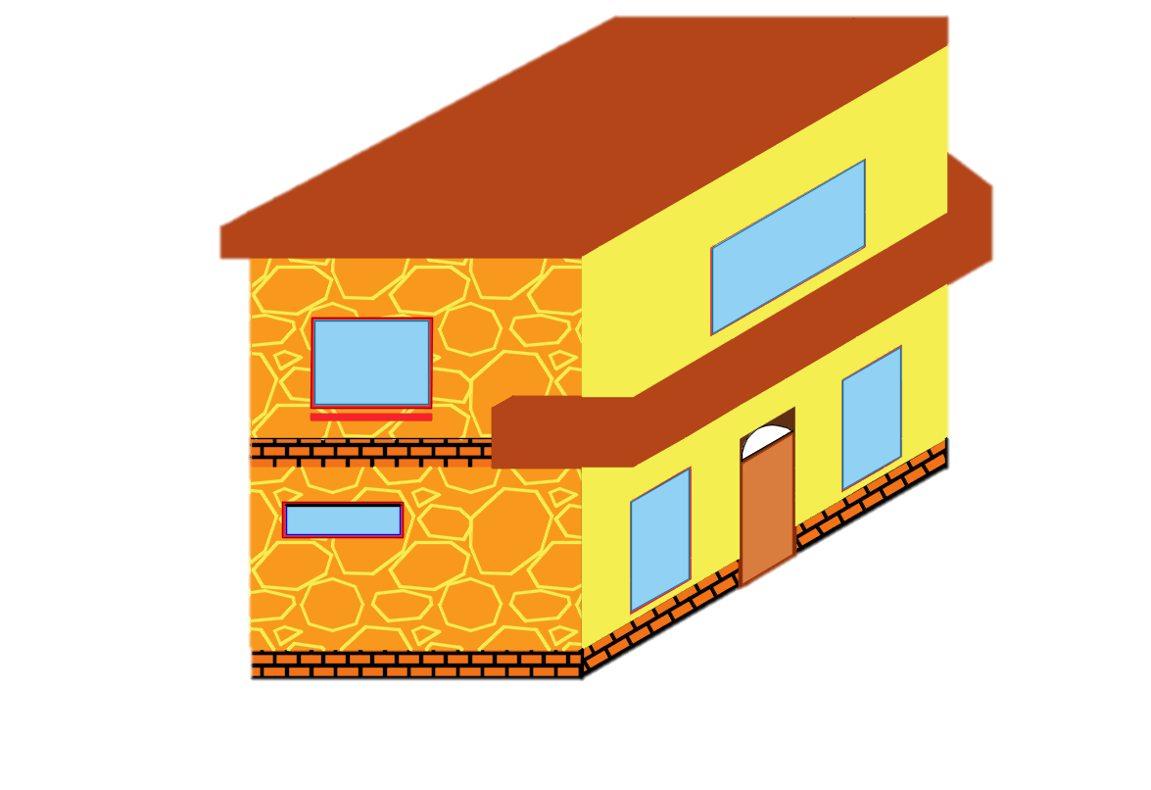
$$F_{x2}=$$
$$H_{2}=$$
$$W_{1}$$
$$m$$
 |  |  |  | 0.00 | t
 |  |  |  |  |  | 0.00

$$F_{x1}=$$
$$F_{Y2}=$$
$$H_{1}=$$
$$m$$
 |  |  |  | 0.00 | t
 | 0.00 | t |  |  |  | 0

$$F_{Y1}=$$
 | 0.00 | t
 |  | Y

$$F_{2}=$$
 |  | X
 |  |  |  | 0.00 | t

$$V_{2}=$$
 |  | 0.00 | t

$$F_{1}=$$
 |  |  |  | 0.00 | t

$$V_{1}=$$
 |  | 0.00 | t

© 2021. Dr. Sulpicio Sánchez Tizapa. ISBN 978-607-29-3946-2
Profesor de la Maestría en Ingeniería para la Innovación y Desarrollo Tecnológico
Universidad Autónoma de Guerrero
Envía tus comentarios a: |  | sstizapa@uagro.mx

1. Datos generales.
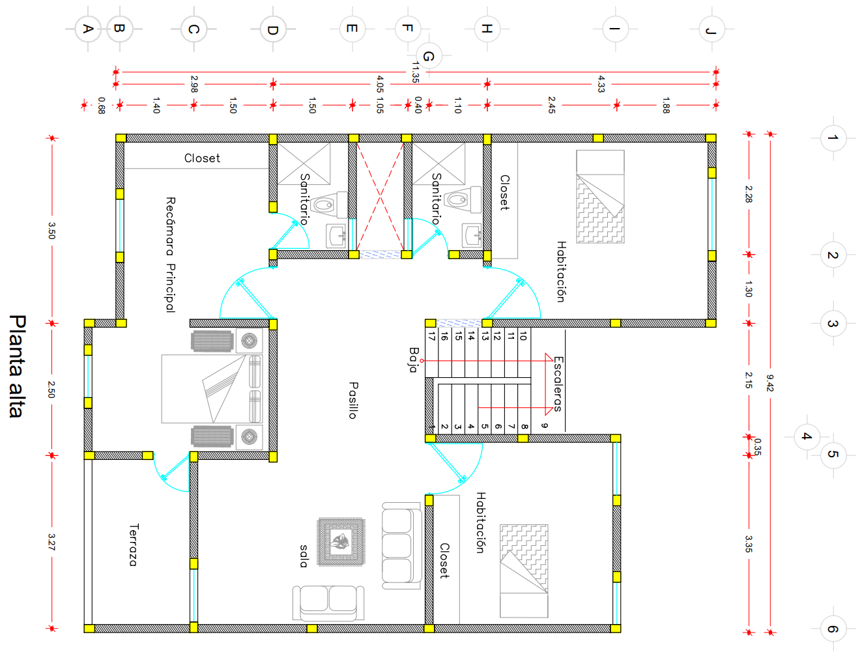
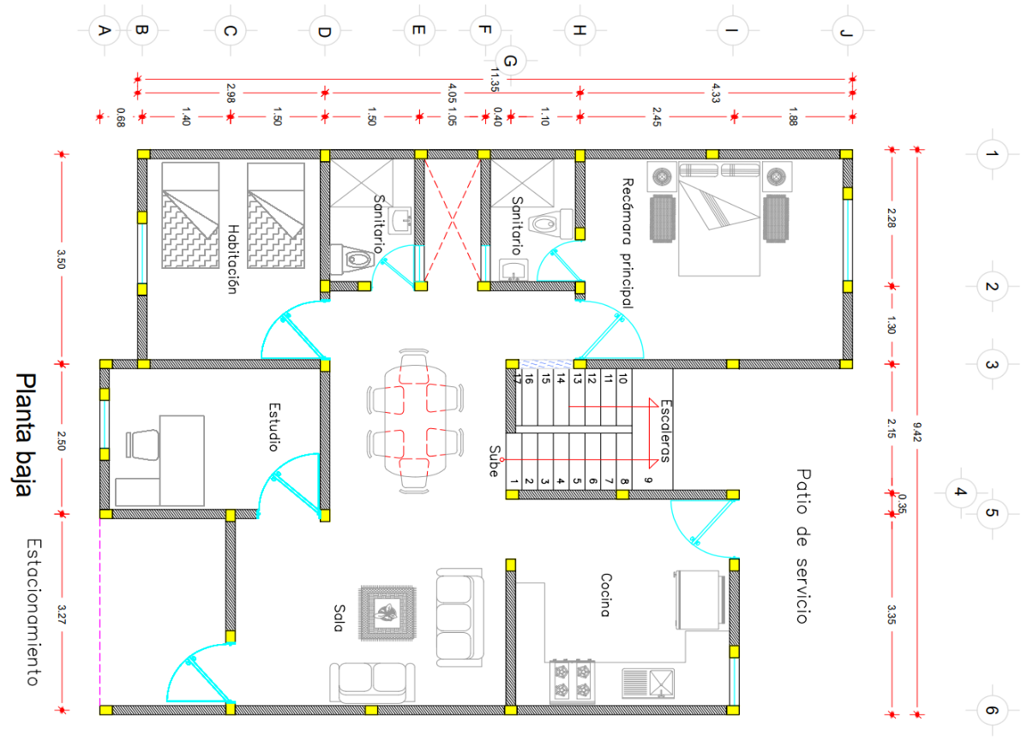
Datos generales de la construcción
Concepto |  |  | Valores
Ancho, dirección X (m) |  |  | 9.42
Largo, dirección Y (m) |  |  | 11.95
Número de niveles |  |  | 2
Tipo de estructura |  |  | B
Zona sísmica |  |  | D
Tipo de suelo |  |  | II
Coeficiente sísmico c |  |  | 0.80
Factor de comportamiento sísmico Q |  |  | 2.00
Coeficiente sísmico reducido. |  |  | 0.40
Factor de reducción de carga vertical. (Fr) |  |  | 0.60
Factor de resistencia. (FR) |  |  | 0.70
Factor de carga. (F.C.) |  |  | 1.10

Propiedades de muro
Tipo de muro |  |  | Mampostería
Altura, H (m) |  |  | 2.85
Espesor, t (m) |  |  | 0.15
Resistencia a la compresión para diseño de la mampostería, f'm (Kg/cm2) |  |  | 40.00
Resistencia a la compresión diagonal para diseño de la mampostería, v'm (Kg/cm2) |  |  | 4.50
Peso (Kg/m) |  |  | 769.50

Datos de castillos y losa
Ancho, a (m) |  |  | 0.15
Largo, b (m) |  |  | 0.20
Resistencia de concreto a compresión, f'c (Kg/cm2) |  |  | 200.00
Esfuerzo de fluencia especificado del acero de refuerzo, fy (Kg/cm2) |  |  | 4200.00
Área del acero total, As (4#3 cm2) |  |  | 2.84
Centros de masa
Ubicación | X (m) | Y (m)
Losa tipo | 4.58 | 4.97

2. Espesor mínimo de losa.
Cálculo de peralte efectivo para no revisar deflexiones (NTCC2021- 7.5.1)

h efectivo >= Perímetro del tablero/250 para concreto clase 1
h efectivo >= Perímetro del tablero/170 para concreto clase 2
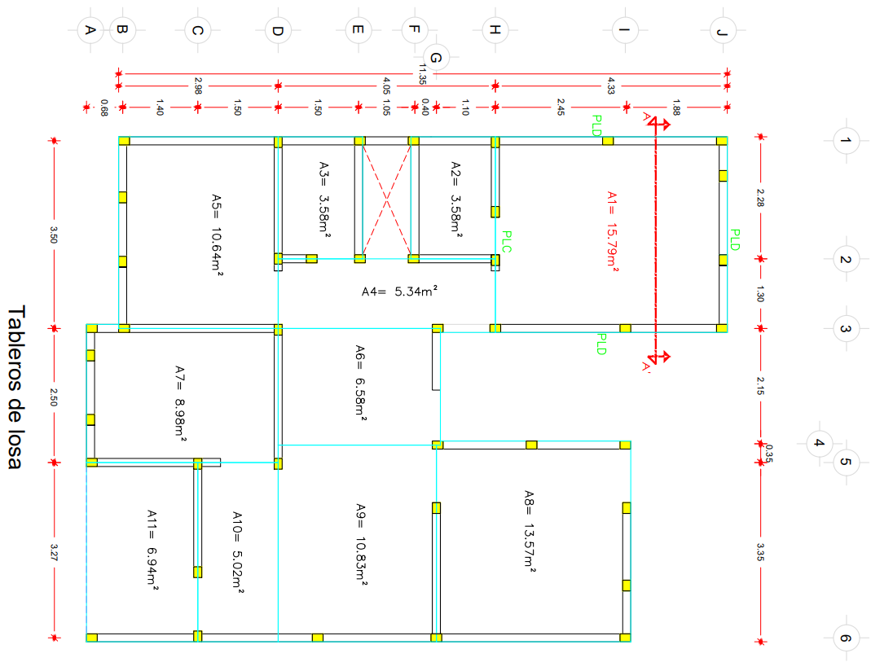
Datos |  | Cálculo del peralte efectivo
Clase de concreto | 1 | Perímetro total (m) | 18.88
Tipo de colado de losa | CM | defectivo (cm) | 8.00
Perímetro lados continuos (m) | 3.58 | htotal(cm) | 10.00
Perímetro lados discontinuos (m) | 12.24
Carga viva máxima (kg/m2) | 170.00
Esfuerzo de fluencia acero (kg/cm2) | 4200.00
Altura de entrepiso (m) | 2.85

Pre-análisis de carga losa de entrepiso |  | Cargas adicionales por muros intermedios
Concepto | Peso (kg/m2) | Dimensiones del tablero
Losa de concreto reforzado | 240.00 | a1(m) | 3.58
Firme de concreto simple, espesor 2 cm | 44.00 | a2(m) | 4.33
Acabado de loseta | 50.00 | a1/a2 | 0.83
Aplanado inferior, espesor 1.5 cm | 17.00 | Area (m2) | 15.50
Carga adicional de muros | 0.00 | Long de muro paralela al lado largo(m) | 0.00
Carga adicional Reglamento | 40.00 | Long de muro paralela al lado corto(m) | 0.00
Otras cargas | 0.00 | Peso muro (kg/m) | 769.50
Carga total preliminar | 391.00 | Coeficiente lado largo | 1.68
 |  | Coeficiente lado corto | 1.51
 |  | Carga adicional (kg/m2) | 0.00

Modificación de peralte
Esf trabajo del acero (fs) (kg/cm2) | 2520.00
Factor de correción | 1.01
d efectivo corregido (cm) | 8.00
htotal(cm) | 10.00

Análisis de carga muerta para losa de entrepiso |  | Análisis de carga muerta para losa de azotea
Concepto | Peso (kg/m2) | Concepto | Peso (kg/m2)
Losa de concreto reforzado | 240.0 | Losa de concreto reforzado, espesor 10 cm | 240.0
Firme de concreto simple, espesor 3 cm | 44.0 | Aplanado inferior de yeso, espesor 1.5 cm | 23.0
Acabado de loseta cerámica | 50.0 | Entortado superior de mortero, espesor 2 cm | 42.0
Plafón mortero, espesor 1.5 cm | 17.0 | Impermeabilizante | 42.0
Carga adicional de muros | 0.0 | Carga adicional Reglamento | 40.0
Carga adicional Reglamento | 40.0 | Carga total | 387.0
Otras cargas | 0.0
Carga total | 391.0

Cargas de servicio
Entrepiso | Peso (kg/m2)
Carga muerta, CM | 391
Carga viva máxima, Wm | 170
Carga viva instantánea, Wa | 90
CM + Wm | 561
CM + Wa | 481

Azotea | Peso (kg/m2)
Carga muerta, CM | 387
Carga viva máxima, Wm | 100
Carga viva iinstantánea, Wa | 70
CM + Wm | 487
CM + Wa | 457

3. Análisis de torsión.
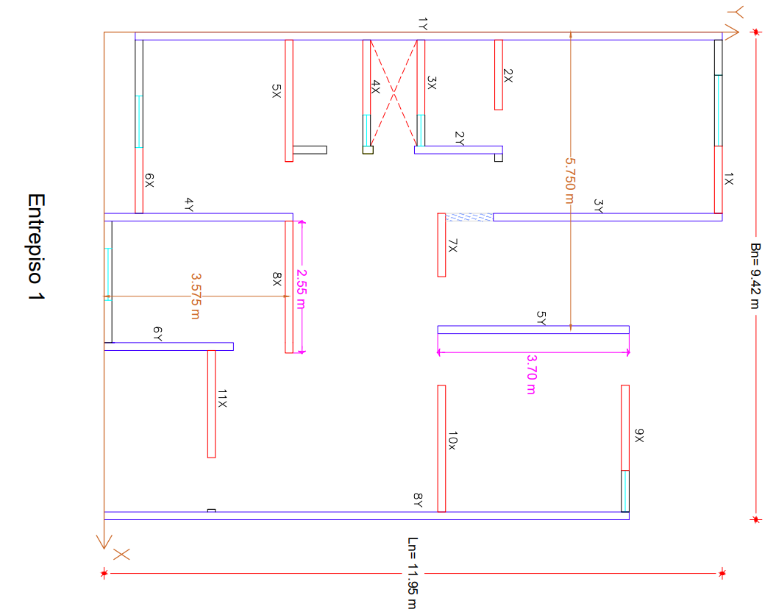
$$F_{AE}=0.6+0.6\frac{h_{n}}{L}−0.3{\left(\frac{h_{n}}{L}\right)}^{2}+0.05{\left(\frac{h_{n}}{L}\right)}^{3}$$
$$Sí: \frac{h_{n}}{L}≤2.5$$
 | Fórmulas: |  |  |  |  |  |  | Datos de muro |  |  |  |  |  |  |  | Datos de muro
 |  |  |  |  |  |  |  | Entrepiso 2 |  |  |  |  |  |  |  | Entrepiso 1
 |  |  |  |  |  |  |  | No | Longitud de muro (m) | Centroide (m) | hn/L | FAE | FAE*AT | FAE*AT*d | FAE*AT | No | Longitud de muro (m) | Centroide (m) | hn/L | FAE | FAE*AT | FAE*AT*d | FAE*AT
 |  |  |  |  |  |  |  |  |  | X |  |  |  |  | (∑FAE*AT) |  |  | X |  |  |  |  | (∑FAE*AT)
$$A_{T}=t∗L$$
 |  |  |  |  |  |  |  | 1Y | 11.35 | 0.08 | 0.25 | 0.73 | 1.25 | 0.09 | 0.29 | 1Y | 11.35 | 0.08 | 0.25 | 0.73 | 1.25 | 0.09 | 0.27
 |  |  |  |  |  |  |  | 2Y | 1.70 | 2.28 | 1.68 | 1.00 | 0.25 | 0.58 | 0.06 | 2Y | 1.70 | 2.28 | 1.68 | 1.00 | 0.25 | 0.58 | 0.06
$$h_{n}=Altura de entrepiso n$$
Donde: |  |  |  |  |  |  |  | 3Y | 4.43 | 3.58 | 0.64 | 0.88 | 0.58 | 2.08 | 0.13 | 3Y | 4.43 | 3.58 | 0.64 | 0.88 | 0.58 | 2.08 | 0.13
$$L=Longitud de muro$$
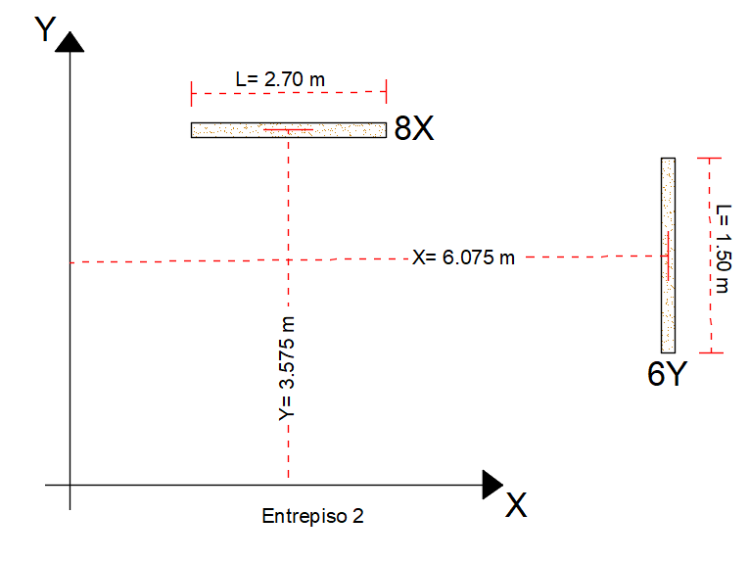
 |  |  |  |  |  |  |  | 4Y | 1.50 | 3.58 | 1.90 | 1.00 | 0.22 | 0.80 | 0.05 | 4Y | 3.65 | 3.58 | 0.78 | 0.91 | 0.50 | 1.78 | 0.11
$$t=Espesor de muro$$
 |  |  |  |  |  |  |  | 5Y | 3.55 | 5.75 | 0.80 | 0.91 | 0.49 | 2.80 | 0.11 | 5Y | 3.70 | 5.75 | 0.77 | 0.91 | 0.50 | 2.89 | 0.11
 |  |  |  |  |  |  |  | 6Y | 1.50 | 6.08 | 1.90 | 1.00 | 0.22 | 1.37 | 0.05 | 6Y | 2.50 | 6.08 | 1.14 | 0.97 | 0.36 | 2.21 | 0.08
 |  |  |  |  |  |  |  | 7Y | 1.30 | 6.08 | 2.19 | 1.00 | 0.20 | 1.19 | 0.04 | 8Y | 10.15 | 9.35 | 0.28 | 0.75 | 1.14 | 10.61 | 0.25
 |  |  |  |  |  |  |  | 8Y | 10.15 | 9.35 | 0.28 | 0.75 | 1.14 | 10.61 | 0.26

 |  |  |  |  |  |  |  | ∑ | 35.48 |  |  |  | 4.35 | 19.52 |  | ∑ | 37.48 |  |  |  | 4.58 | 20.24

$$e_{x,n}=\frac{|\sum_{i=1}^{k}{X_{i}F_{AEi}A_{Ti}|}}{\sum_{i=1}^{k}{F_{AEi}A_{Ti}}}≤0.10B_{n}$$
$$e_{y,n}=\frac{|\sum_{j=1}^{k}{y_{i}F_{AEj}A_{Tj}|}}{\sum_{j=1}^{k}{F_{AEj}A_{Tj}}}≤0.10L_{n}$$
Datos de muro |  |  |  |  |  |  |  | Datos de muro
Entrepiso 2 |  |  |  |  |  |  |  | Entrepiso 1
No | Longitud de muro (m) | Centroide (m) | hn/L | FAE | FAE*AT | FAE*AT*d | FAE*AT | No | Longitud de muro (m) | Centroide (m) | hn/L | FAE | FAE*AT | FAE*AT*d | FAE*AT
 |  | Y |  |  |  |  | (∑FAE*AT) |  |  | Y |  |  |  |  | (∑FAE*AT) | Torsión
1X | 1.30 | 11.88 | 2.19 | 1.00 | 0.20 | 2.32 | 0.07 | 1X | 1.30 | 11.88 | 2.19 | 1.00 | 0.20 | 2.32 | 0.07 | Ubicación |  | X CM | Y CM | X TOR | Y TOR | ex | ey
2X | 2.35 | 7.63 | 1.21 | 0.98 | 0.34 | 2.62 | 0.12 | 2X | 1.35 | 7.63 | 2.11 | 1.00 | 0.20 | 1.54 | 0.07 | Entrepiso 2 |  | 4.58 | 4.97 | 4.49 | 5.71 | 0.10 | 0.74
3X | 1.45 | 6.13 | 1.97 | 1.00 | 0.22 | 1.33 | 0.08 | 3X | 1.45 | 6.13 | 1.97 | 1.00 | 0.22 | 1.33 | 0.08 | Entrepiso 1 |  | 4.58 | 4.97 | 4.42 | 5.52 | 0.17 | 0.55
4X | 1.45 | 5.08 | 1.97 | 1.00 | 0.22 | 1.10 | 0.08 | 4X | 1.45 | 5.08 | 1.97 | 1.00 | 0.22 | 1.10 | 0.08
5X | 1.33 | 3.58 | 2.14 | 1.00 | 0.20 | 0.71 | 0.07 | 5X | 2.35 | 3.58 | 1.21 | 0.98 | 0.34 | 1.23 | 0.12 | Valores permisibles |  |  | Cumplimiento de condiciones
6X | 1.27 | 0.68 | 2.24 | 1.00 | 0.19 | 0.13 | 0.07 | 6X | 1.27 | 0.68 | 2.24 | 1.00 | 0.19 | 0.13 | 0.07 | 0.1Bn= | 0.94 | m | Dirección | Entrepiso 1 |  | Entrepiso 2
7X | 1.23 | 6.53 | 2.32 | 1.00 | 0.18 | 1.21 | 0.06 | 7X | 1.23 | 6.53 | 2.32 | 1.00 | 0.18 | 1.21 | 0.07 | 0.1Ln= | 1.20 | m | X | Cumple |  | Cumple
8X | 2.70 | 3.58 | 1.06 | 0.96 | 0.39 | 1.39 | 0.14 | 8X | 2.55 | 3.58 | 1.12 | 0.97 | 0.37 | 1.32 | 0.13 |  |  |  | Y | Cumple |  | Cumple
9X | 1.65 | 10.08 | 1.73 | 1.00 | 0.25 | 2.49 | 0.09 | 9X | 1.65 | 10.08 | 1.73 | 1.00 | 0.25 | 2.49 | 0.09
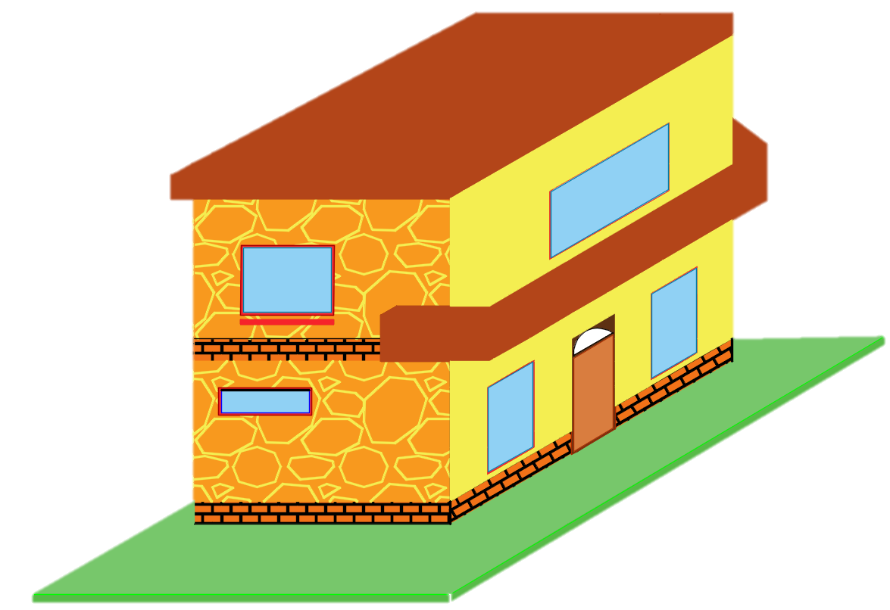
10X | 2.45 | 6.53 | 1.16 | 0.97 | 0.36 | 2.33 | 0.13 | 10X | 2.45 | 6.53 | 1.16 | 0.97 | 0.36 | 2.33 | 0.13
11X | 2.07 | 2.08 | 1.38 | 0.99 | 0.31 | 0.64 | 0.11 | 11X | 2.07 | 2.08 | 1.38 | 0.99 | 0.31 | 0.64 | 0.11

$$m$$
$$m$$
∑ | 19.25 |  |  |  | 2.85 | 16.26 |  | ∑ | 19.12 |  |  |  | 2.83 | 15.64 |  |  | H= | 2.85 |  |  | Ln= | 11.95

$$m$$
 |  |  |  |  |  |  |  |  |  |  |  |  |  |  |  |  |  | Bn= | 9.42

4. Geometría de la estructura.
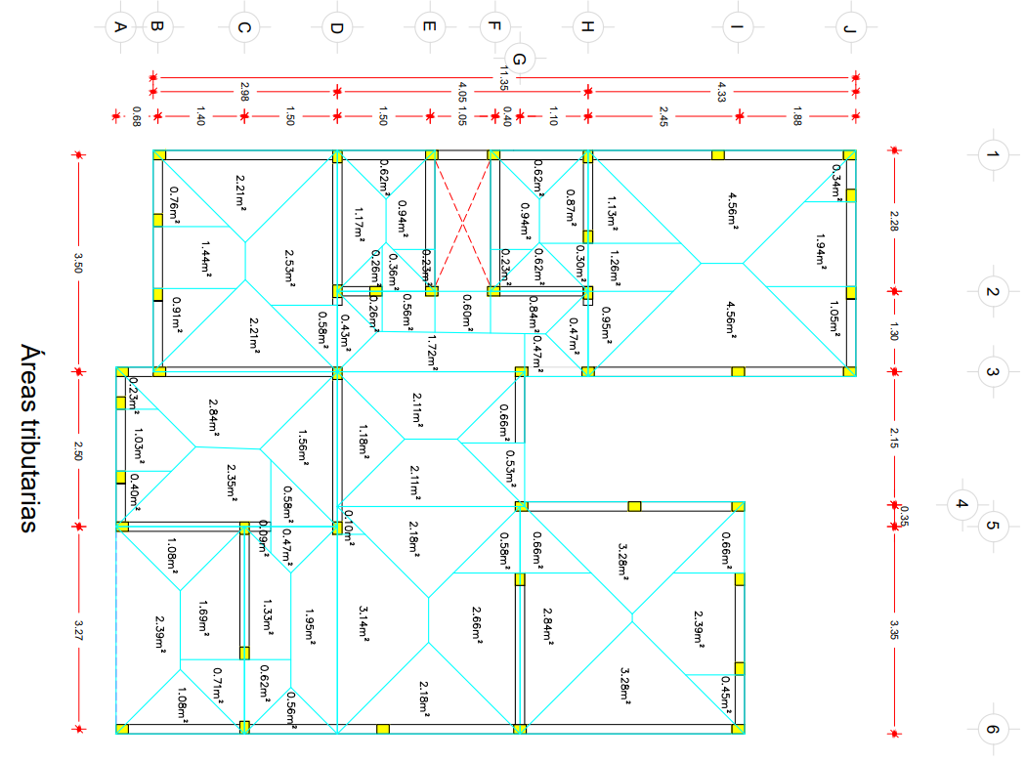
Condiciones para la aplicación del método de análisis sísmico simplificado
Áreas tributarias de muros |  |  | Áreas tributarias de muros
Entrepiso 2 |  |  | Entrepiso 2
No | Longitud de muro (m) | Área tributaria (m2) | No | Longitud de muro (m) | Área tributaria (m2)
1X | 1.30 | 2.19 | 1Y | 11.35 | 10.26
$$m$$
2X | 2.35 | 5.20 | 2Y | 1.70 | 3.85 | H= | 5.90
3X | 1.45 | 0.94 | 3Y | 4.43 | 7.04
$$m$$
4X | 1.45 | 0.94 | 4Y | 1.50 | 7.21 |  |  |  | Ln= | 11.95
5X | 1.33 | 2.69 | 5Y | 3.55 | 5.75
6X | 1.27 | 2.47 | 6Y | 1.50 | 1.81
$$m$$
7X | 1.23 | 1.54 | 7Y | 1.30 | 3.06 |  | Bn= | 9.42
8X | 2.70 | 8.20 | 8Y | 10.15 | 9.20
9X | 1.65 | 2.95
10X | 2.45 | 6.38 |  |  |  | Relación longitud-ancho de la estructura
$$Relación\frac{Ln}{Bn}<2.00∴$$
11X | 2.07 | 1.70 |  |  |  |  |  |  | 11.95 | = | 1.27
 |  |  |  |  |  |  |  |  | 9.42

$$H<13.00 m∴$$
$$m$$
 |  |  |  |  |  | Altura máxima de la estructura
 |  |  |  |  |  |  |  |  | 5.90
∑ |  | 35.20 | ∑ |  | 48.19
$$m^{2}$$
$$Relación\frac{H}{Bn}<1.50∴$$
Área total en planta 2= |  | 84.31 |  |  | 99% | Relación altura-dimensión mínima de la estructura
 |  |  |  |  |  |  |  |  | 5.90 | = | 0.63
 |  |  |  |  |  |  |  |  | 9.42
Áreas tributarias de muros |  |  | Áreas tributarias de muros
Entrepiso 1 |  |  | Entrepiso 1 |  |  | Cumplimiento de condiciones
No | Longitud de muro (m) | Área tributaria (m2) | No | Longitud de muro (m) | Área tributaria (m2) | Al menos el 75% de las cargas verticales estará soportada por muros |  |  |  | Entrepiso 2 | Entrepiso 1
1X | 1.30 | 2.19 | 1Y | 11.35 | 10.26 |  |  |  |  | Cumple | Cumple
2X | 1.35 | 2.78 | 2Y | 1.70 | 3.97 | Relación longitud-ancho de la estructura |  |  |  | Cumple
3X | 1.45 | 0.94 | 3Y | 4.43 | 7.42 | Altura máxima de la estructura |  |  |  | Cumple
4X | 1.45 | 0.94 | 4Y | 3.65 | 8.51 | Relación altura-dimensión mínima de la estructura |  |  |  | Cumple
5X | 2.35 | 5.23 | 5Y | 3.70 | 5.75
6X | 1.27 | 2.01 | 6Y | 2.50 | 6.07
7X | 1.23 | 1.54 | 8Y | 10.15 | 11.73
8X | 2.55 | 8.05
9X | 1.65 | 2.96
10X | 2.45 | 6.38
11X | 2.07 | 3.68

$$m^{2}$$
∑ |  | 36.70 | ∑ |  | 53.70
Área total en planta 1= |  | 90.85 |  |  | 100%

5. Elementos confinantes.
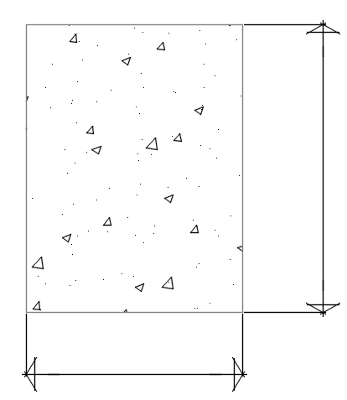
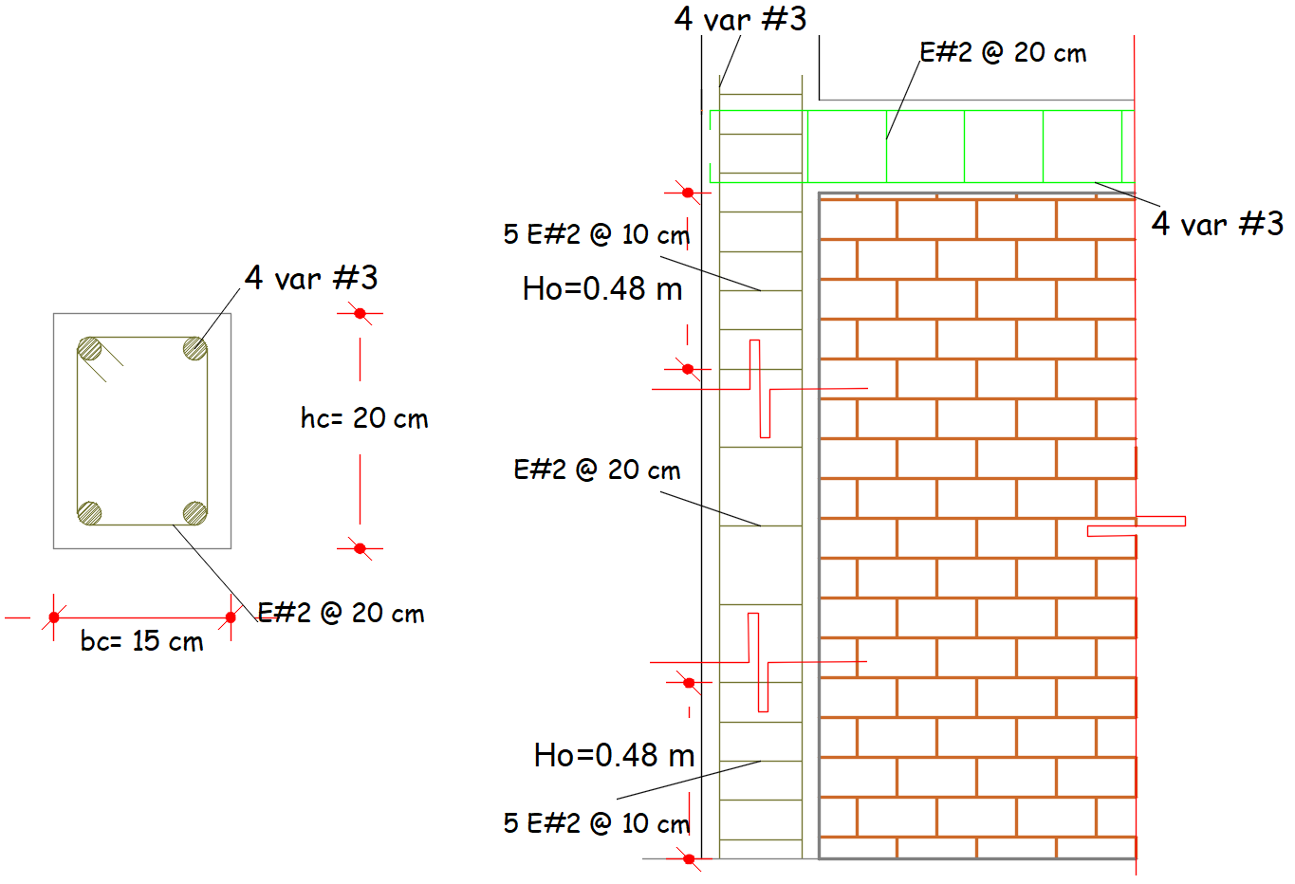
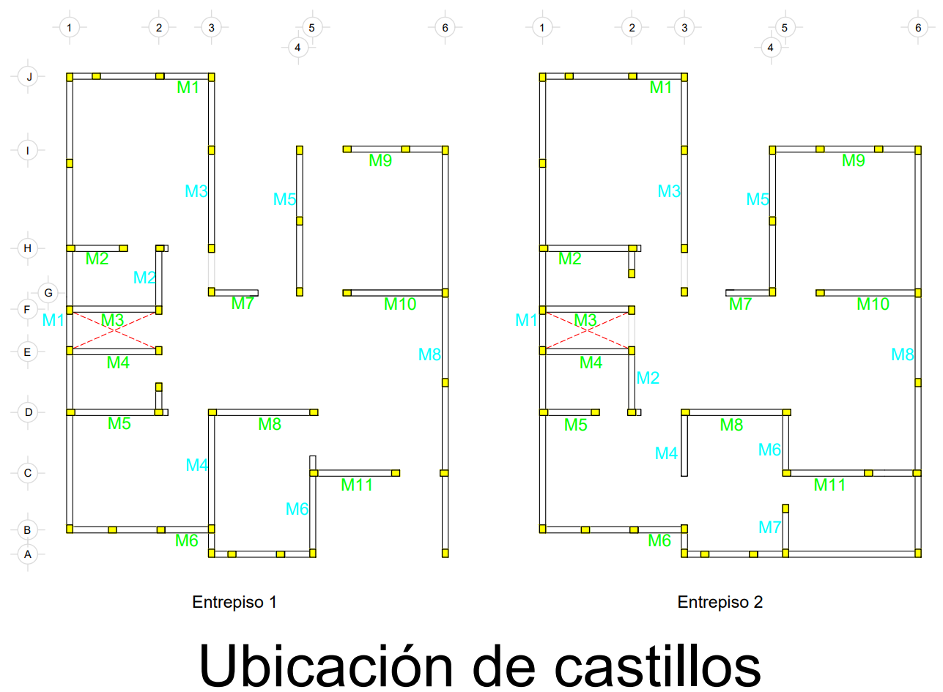
Diseño de castillos y dalas
Datos:
hc= | 20.00 | cm
bc= | 15.00 | cm |  |  | hc= | 20 | cm
f'c= | 200.00 | kg/cm2
fy= | 4200.00 | kg/cm2
t= | 15.00 | cm

$$A_{c}=h_{c}b_{c}=$$
 |  |  | bc= | 15 | cm
Área de concreto
 |  | 300 | cm2 |  | Æ | A
 |  |  |  |  | #3 | 0.71
Área de acero longitudinal para castillo y dala: |  |  |  |  | #4 | 1.27
$$A_{s}=0.2\frac{f_{c}^{′}}{f_{y}}A_{c}=$$
 |  |  |  |  | #5 | 1.99
 |  | 2.86 | cm2 |  | #6 | 2.87
 |  |  |  |  | #8 | 5.07
 | Var. | #3 | 0.71 | cm2

La sección requiere de |  | 4 | var.

Separación de estribos en castillos:

s ≤ | 20.00 | cm |  | ჻ s = | 20 | cm
 | 1.5 t = | 22.50 | cm

Área de acero mínimo para refuerzo transversal (estribos):

Considerando barras del #2 con fy= |  |  | 2530 | kg/cm2 | y un Ab= | 0.31 | cm2
$$A_{sc}≥\frac{1000s}{f_{y}h_{c}}=$$
 |  |  |  | 0.40 | cm2

$$A_{sc}=2A_{b}=$$
 |  |  |  | 0.62 | cm2

 | La barra cumple con el área requerida

Separación de estribos en extremos de los elementos:

 | Altura de entrepiso H= |  | 2.85 | m

$$H/6=$$
Ho≥ | 40 | cm |  | ჻ Ho = | 48 | cm |  | Ubicación de castillos | Ubicación de castillos
 |  | 48 | cm

6. Carga vertical.
$$P_{U1}=1.4\left(W_{m}+W_{L}\right)+P_{U2}$$
Carga vertical |  |  |  |  |  |  |  |  | Carga vertical |  |  |  |  |  |  |  |  | Muro 4Y Entrepiso 1
Entrepiso 2 |  |  |  |  |  |  |  |  | Entrepiso 2 |  |  |  |  |  |  |  |  |  | Fórmulas:
Muros | Área tributaria de losa (m2) | Peso de losa (t) | Peso de muro (t) | Pu (t) | L (m) | Pr (t) | Pu/Pr | P/L (t/m) | Muros | Área tributaria de losa (m2) | Peso de losa (t) | Peso de muro (t) | Pu (t) | L (m) | Pr (t) | Pu/Pr | P/L (t/m) |  | Carga puntual entrepiso 1
$$P_{U2}=1.4\left(W_{m}+W_{L}\right)$$
 |  |  |  |  |  |  |  |  |  |  |  |  |  |  |  |  |  |  | Carga puntual entrepiso 2
1X | 2.19 | 1.07 | 1.00 | 2.89 | 1.30 | 59.83 | 0.05 | 1.59 | 1Y | 10.26 | 4.99 | 8.73 | 19.22 | 11.35 | 412.59 | 0.05 | 1.21
$$W_{m}=P_{EM}(L_{m})$$
2X | 5.20 | 2.53 | 1.81 | 6.08 | 2.35 | 93.83 | 0.06 | 1.85 | 2Y | 3.85 | 1.87 | 1.31 | 4.46 | 1.70 | 67.93 | 0.07 | 1.87 |  | Peso de muro
3X | 0.94 | 0.46 | 1.12 | 2.21 | 1.45 | 88.97 | 0.02 | 1.09 | 3Y | 7.04 | 3.43 | 3.41 | 9.57 | 4.43 | 162.76 | 0.06 | 1.54
$$W_{L}=(CM+ W_{a})(A_{T})$$
4X | 0.94 | 0.46 | 1.12 | 2.21 | 1.45 | 88.97 | 0.02 | 1.09 | 4Y | 7.21 | 3.51 | 1.15 | 6.53 | 1.50 | 66.31 | 0.10 | 3.11 |  | Peso de losa
$$A_{T1}=\frac{{a_{1}}^{2}}{4}$$
$$A_{T2}=\frac{a_{1}∗a_{2}}{2}−\frac{{a_{1}}^{2}}{4}$$
5X | 2.69 | 1.31 | 1.02 | 3.26 | 1.33 | 60.81 | 0.05 | 1.75 | 5Y | 5.75 | 2.80 | 2.73 | 7.75 | 3.55 | 139.13 | 0.06 | 1.56
6X | 2.47 | 1.20 | 0.98 | 3.05 | 1.27 | 58.86 | 0.05 | 1.72 | 6Y | 1.81 | 0.88 | 1.15 | 2.85 | 1.50 | 66.31 | 0.04 | 1.36 |  | Áreas tributarias
$$P_{R}=F_{R}F_{E}(f_{m}^{′}A_{T}+\sum{A_{S}f_{y}})$$
7X | 1.54 | 0.75 | 0.95 | 2.37 | 1.23 | 52.71 | 0.05 | 1.38 | 7Y | 3.06 | 1.49 | 1.00 | 3.49 | 1.30 | 54.98 | 0.06 | 1.92
8X | 8.20 | 3.99 | 2.08 | 8.50 | 2.70 | 100.31 | 0.08 | 2.25 | 8Y | 9.20 | 4.48 | 7.81 | 17.21 | 10.15 | 360.85 | 0.05 | 1.21 |  | Resistencia a compresión
$$F_{E}=\left(0.917\left[1−{({kH}/{30t})}^{2}\right]\left(1−\frac{H}{L^{′}}\right)+\frac{H}{L^{′}}\right)≤0.9$$
9X | 2.95 | 1.43 | 1.27 | 3.79 | 1.65 | 66.31 | 0.06 | 1.64
10X | 6.38 | 3.11 | 1.89 | 6.99 | 2.45 | 97.07 | 0.07 | 2.04 |  |  |  |  |  |  |  |  |  |  | Factor de esbeltez
11X | 1.70 | 0.83 | 1.59 | 3.39 | 2.07 | 84.77 | 0.04 | 1.17

$P_{U2}=1.4\left(1.15+3.51\right)$=6.53 t
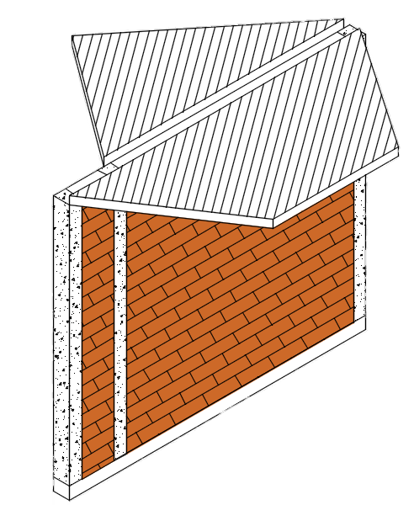
$$W_{L}=0.56t/{m^{2}}\left(8.51m^{2}\right)=4.77 t$$
∑ | 35.20 | 17.14 | 14.81 |  |  |  |  |  | ∑ | 48.19 | 23.47 | 27.30

$$A_{T2}=3.9{0m}^{2}$$
Carga vertical |  |  |  |  |  |  |  |  | Carga vertical
Entrepiso 1 |  |  |  |  |  |  |  |  | Entrepiso 1
Muros | Área tributaria de losa (m2) | Peso de losa (t) | Peso de muro (t) | Pu (t) | L (m) | Pr (t) | Pu/Pr | P/L (t/m) | Muros | Área tributaria de losa (m2) | Peso de losa (t) | Peso de muro (t) | Pu (t) | L (m) | Pr (t) | Pu/Pr | P/L (t/m)

$$A_{T1}=4.61m^{2}$$
1X | 2.19 | 1.23 | 1.00 | 6.01 | 1.30 | 59.83 | 0.10 | 3.30 | 1Y | 10.26 | 5.75 | 8.73 | 39.50 | 11.35 | 412.59 | 0.10 | 2.49
2X | 2.78 | 1.56 | 1.04 | 9.71 | 1.35 | 61.45 | 0.16 | 5.14 | 2Y | 3.97 | 2.23 | 1.31 | 9.41 | 1.70 | 67.93 | 0.14 | 3.95
3X | 0.94 | 0.53 | 1.12 | 4.51 | 1.45 | 88.97 | 0.05 | 2.22 | 3Y | 7.42 | 4.16 | 3.41 | 20.17 | 4.43 | 162.76 | 0.12 | 3.25
4X | 0.94 | 0.53 | 1.12 | 4.51 | 1.45 | 88.97 | 0.05 | 2.22 | 4Y | 8.51 | 4.77 | 2.81 | 17.15 | 3.65 | 137.51 | 0.12 | 3.36
$$W_{m}=0.77t/m(3.65m)$$
5X | 5.23 | 2.93 | 1.81 | 9.90 | 2.35 | 93.83 | 0.11 | 3.01 | 5Y | 5.75 | 3.23 | 2.85 | 16.25 | 3.70 | 139.13 | 0.12 | 3.14
$W_{m}=$2.81 t
6X | 2.01 | 1.13 | 0.98 | 5.99 | 1.27 | 58.86 | 0.10 | 3.37 | 6Y | 6.07 | 3.40 | 1.92 | 13.80 | 2.50 | 93.83 | 0.15 | 3.94
7X | 1.54 | 0.86 | 0.95 | 4.91 | 1.23 | 52.71 | 0.09 | 2.85 | 8Y | 11.73 | 6.58 | 7.81 | 37.35 | 10.15 | 360.85 | 0.10 | 2.63
8X | 8.05 | 4.52 | 1.96 | 17.57 | 2.55 | 100.31 | 0.18 | 4.92
9X | 2.96 | 1.66 | 1.27 | 7.89 | 1.65 | 66.31 | 0.12 | 3.41
10X | 6.38 | 3.58 | 1.89 | 14.64 | 2.45 | 96.75 | 0.15 | 4.27
11X | 3.68 | 2.06 | 1.59 | 8.51 | 2.07 | 84.77 | 0.10 | 2.93

$L_{m}=$3.65 m

∑ | 36.70 | 20.59 | 14.71 |  |  |  |  |  | ∑ | 53.70 | 30.13 | 28.84
$P_{U1}=1.4\left(2.81+4.77\right)+6.53=17.15$t

7. Cortante basal.
Entrepiso | Dirección | Longitud de muros (m) | Área tributaría (m2) | Peso de muro (t) | Peso de losa (t) | Peso de entrepiso (t)

2 | X | 19.25 | 35.20 | 14.81 | 16.09 | 59.16
 | Y | 35.48 | 48.19 | 27.30 | 22.02
1 | X | 19.12 | 36.70 | 14.71 | 17.65 | 86.32
 | Y | 37.48 | 53.70 | 28.84 | 25.83
$$W_{2}=W_{losa2}+\frac{W_{muro2}}{2}$$
 | Peso de muro entrepiso 2 = |  |  | 42.11
 | Peso de muro entrepiso 1 = |  |  | 43.55

$$W_{1}=W_{losa1}+\frac{W_{muro2}}{2}+\frac{W_{muro1}}{2}$$

Para realizar el cálculo de las fuerzas actuantes en cada nivel, se aplica la siguiente fórmula:
$$F_{i}=\frac{c}{Q}W_{i}h_{i}\frac{∑W_{i}}{∑W_{i}h_{i}}$$

Nivel | W (t) | H (m) | WH | Fi (t) | Vu (t)
2 | 59.16 | 5.70 | 337.23 | 33.65 | 37.01
1 | 86.32 | 2.85 | 246.01 | 24.55 | 67.71
∑Wi= | 145.48 | ∑Wi*hi= | 583.24
$$W_{2}$$

$$F_{x2}=$$
$$H_{2}=$$
$$W_{1}$$
$$m$$
 |  |  |  |  | 33.65 | t
 |  |  |  |  |  |  | 5.70

$$F_{x1}=$$
$$F_{Y2}=$$
$$H_{1}=$$
$$m$$
 |  |  |  |  | 24.55 | t
 | 33.65 | t |  |  |  |  | 2.85

$$F_{Y1}=$$
 | 24.55 | t
 |  | Y

 |  | X

$$F_{2}=$$
 |  |  |  |  | 33.65 | t

$$V_{2}=$$
 |  | 37.01 | t

$$F_{1}=$$
 |  |  |  |  | 24.55 | t

$$V_{1}=$$
 |  | 67.71 | t

8. Carga lateral.
$$V_{mR}=F_{R}f\left[0.5v_{m}^{′}+0.3P\right]≤1.5F_{R}v_{m}^{′}A_{T}f$$
Carga lateral |  |  |  |  |  |  |  | Carga lateral |  |  |  |  |  |  |  | Fórmulas:
Entrepiso 2 |  |  |  |  |  |  |  | Entrepiso 2
Muros | L | Pu | vmR | vu | Necesita malla | VSR | VR | Muros | L | Pu | vmR | vu | Necesita malla | VSR | VR |  | Fuerza cortante resistente
$$f=\left\{\begin{aligned}1.5 si H/L≤0.2 \\ 1.625−0.635H/Lsi 0.2<\frac{H}{L}<1.0 \\ 1.0 si H/L≥1.0 \end{aligned}\right.$$
 | (cm) | (t) | (t) | (t) | el muro | (t) | (t) |  | (cm) | (t) | (t) | (t) | el muro | (t) | (t)
1X | 130 | 2.07 | 3.81 | 2.54 | No | 0.00 | 3.81 | 1Y | 1135 | 13.73 | 43.10 | 10.61 | No | 0.00 | 43.10
2X | 235 | 4.34 | 6.72 | 4.47 | No | 0.00 | 6.72 | 2Y | 170 | 3.18 | 4.61 | 2.17 | No | 0.00 | 4.61 |  | f en función de la esbeltez
3X | 145 | 1.58 | 5.84 | 2.83 | No | 0.00 | 5.84 | 3Y | 443 | 6.84 | 14.36 | 4.95 | No | 0.00 | 14.36
4X | 145 | 1.58 | 5.84 | 2.83 | No | 0.00 | 5.84 | 4Y | 150 | 4.67 | 4.78 | 1.91 | No | 0.00 | 4.78
5X | 133 | 2.33 | 3.93 | 2.59 | No | 0.00 | 3.93 | 5Y | 355 | 5.53 | 11.18 | 4.14 | No | 0.00 | 11.18
6X | 127 | 2.18 | 3.76 | 2.48 | No | 0.00 | 3.76 | 6Y | 150 | 2.03 | 4.28 | 1.91 | No | 0.00 | 4.28
7X | 123 | 1.70 | 3.22 | 2.40 | No | 0.00 | 3.22 | 7Y | 130 | 2.49 | 3.54 | 1.66 | No | 0.00 | 3.54 |  |  | Pu
8X | 270 | 6.07 | 7.52 | 5.04 | No | 0.00 | 7.52 | 8Y | 1015 | 12.29 | 38.06 | 9.66 | No | 0.00 | 38.06
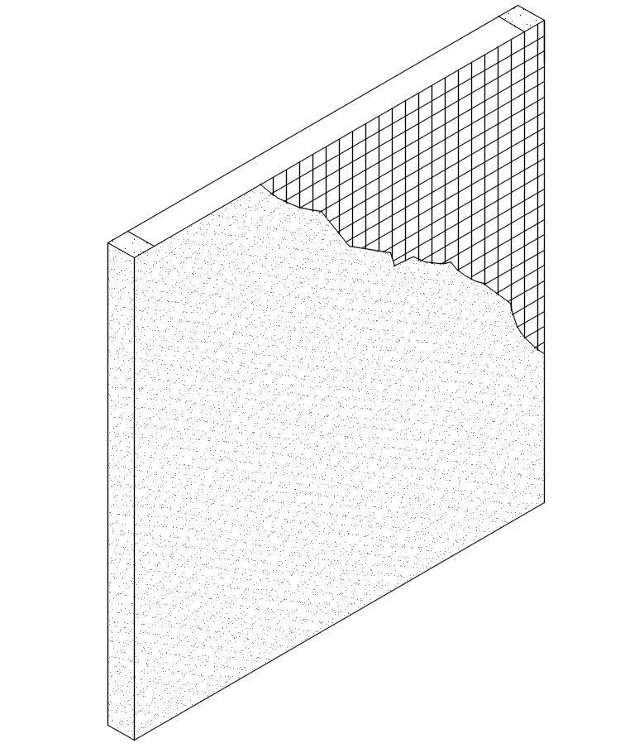
9X | 165 | 2.70 | 4.40 | 3.21 | No | 0.00 | 4.40
10X | 245 | 4.99 | 7.08 | 4.64 | No | 0.00 | 7.08
11X | 207 | 2.42 | 5.69 | 3.99 | No | 0.00 | 5.69

∑ | 1925 |  | 57.80 | 37.01 |  |  | 57.80 | ∑ | 3548 |  | 123.89 | 37.01 |  |  | 123.89 |  |  |  | vu

vR= vmR + vSR
Carga lateral |  |  |  |  |  |  |  | Carga lateral
Entrepiso 1 |  |  |  |  |  |  |  | Entrepiso 1
Muros | L | Pu | vmR | vu | Necesita malla | VSR (ME6x6 8/8-1S) | VR | Muros | L | Pu | vmR | vu | Necesita malla | VSR | VR
 | (cm) | (t) | (t) | (t) | el muro | (t) | (t) |  | (cm) | (t) | (t) | (t) | el muro | (t) | (t)
1X | 130 | 4.30 | 4.24 | 4.66 | Si | 1.17 | 5.40 | 1Y | 1135 | 28.22 | 47.16 | 18.43 | No | 0.00 | 47.16
2X | 135 | 6.94 | 4.86 | 4.84 | No | 1.16 | 6.02 | 2Y | 170 | 6.72 | 5.29 | 3.76 | No | 0.00 | 5.29
3X | 145 | 3.22 | 6.15 | 5.20 | No | 0.00 | 6.15 | 3Y | 443 | 14.41 | 16.13 | 8.59 | No | 0.00 | 16.13
4X | 145 | 3.22 | 6.15 | 5.20 | No | 0.00 | 6.15 | 4Y | 365 | 12.25 | 12.44 | 7.36 | No | 0.00 | 12.44
5X | 235 | 7.07 | 7.24 | 8.22 | Si | 2.97 | 10.21 | 5Y | 370 | 11.61 | 12.50 | 7.44 | No | 0.00 | 12.50
6X | 127 | 4.28 | 4.16 | 4.56 | Si | 1.14 | 5.30 | 6Y | 250 | 9.85 | 7.77 | 5.36 | No | 0.00 | 7.77
7X | 123 | 3.51 | 3.57 | 4.42 | Si | 0.99 | 4.56 | 8Y | 1015 | 26.68 | 42.04 | 16.78 | No | 0.00 | 42.04
8X | 255 | 12.55 | 8.76 | 8.83 | Si | 3.52 | 12.28
9X | 165 | 5.63 | 4.96 | 5.91 | Si | 1.32 | 6.28
10X | 245 | 10.46 | 8.10 | 8.53 | Si | 3.22 | 11.32
11X | 207 | 6.08 | 6.39 | 7.33 | Si | 2.30 | 8.69

∑ | 1912 |  | 64.57 | 67.71 |  |  | 82.35 | ∑ | 3748 |  | 143.31 | 67.71 |  |  | 143.31

9. Análisis y diseño de losa.
$$V_{u}=\frac{\left(\frac{a_{1}}{a_{2}}−d\right)W_{u}}{1+{\left(\frac{a_{1}}{a_{2}}\right)}^{6}}$$
Fórmulas:
 | Revisión por cortante:
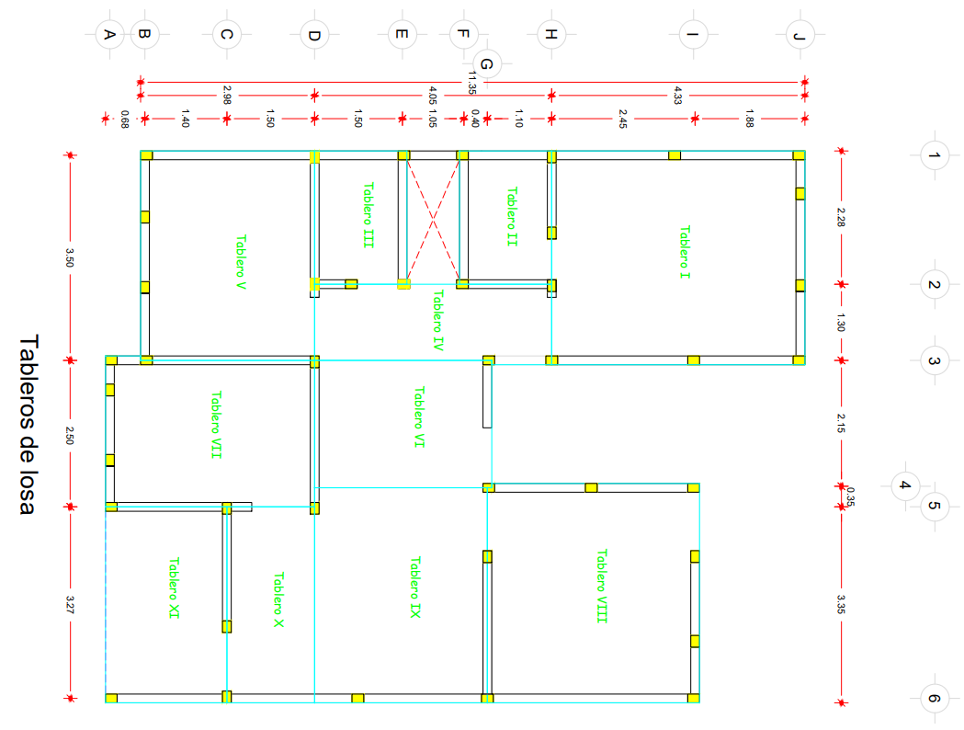
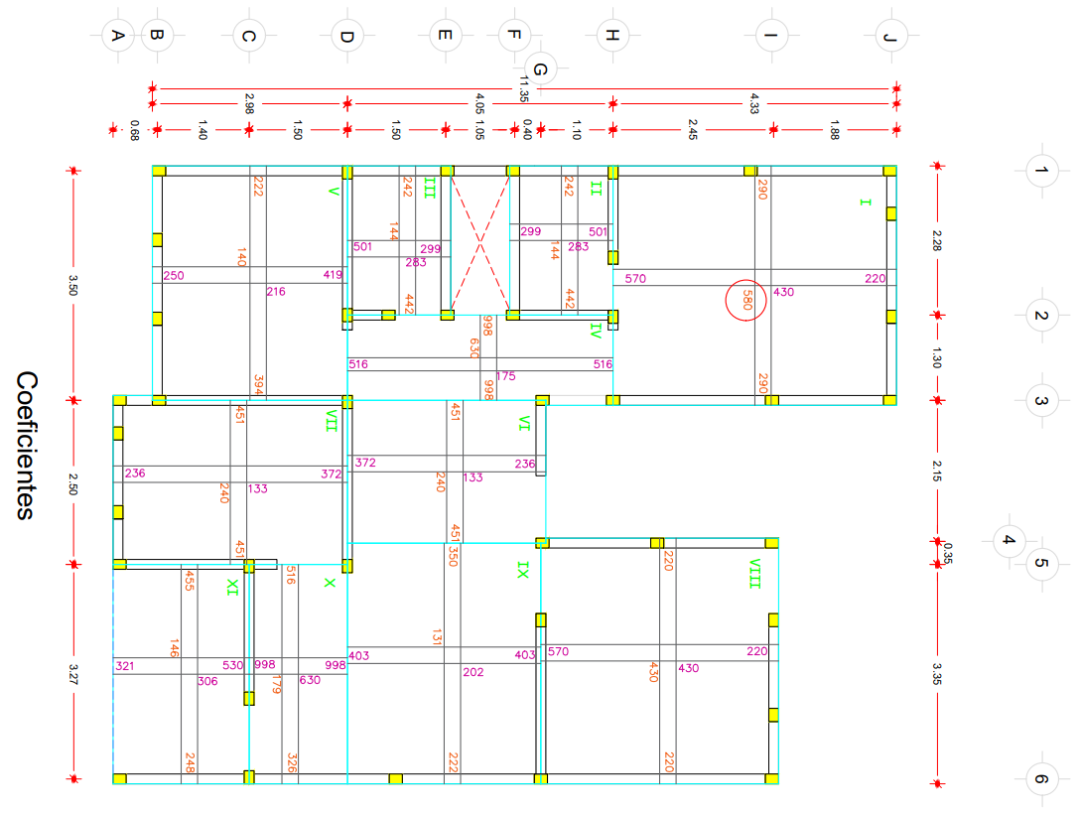
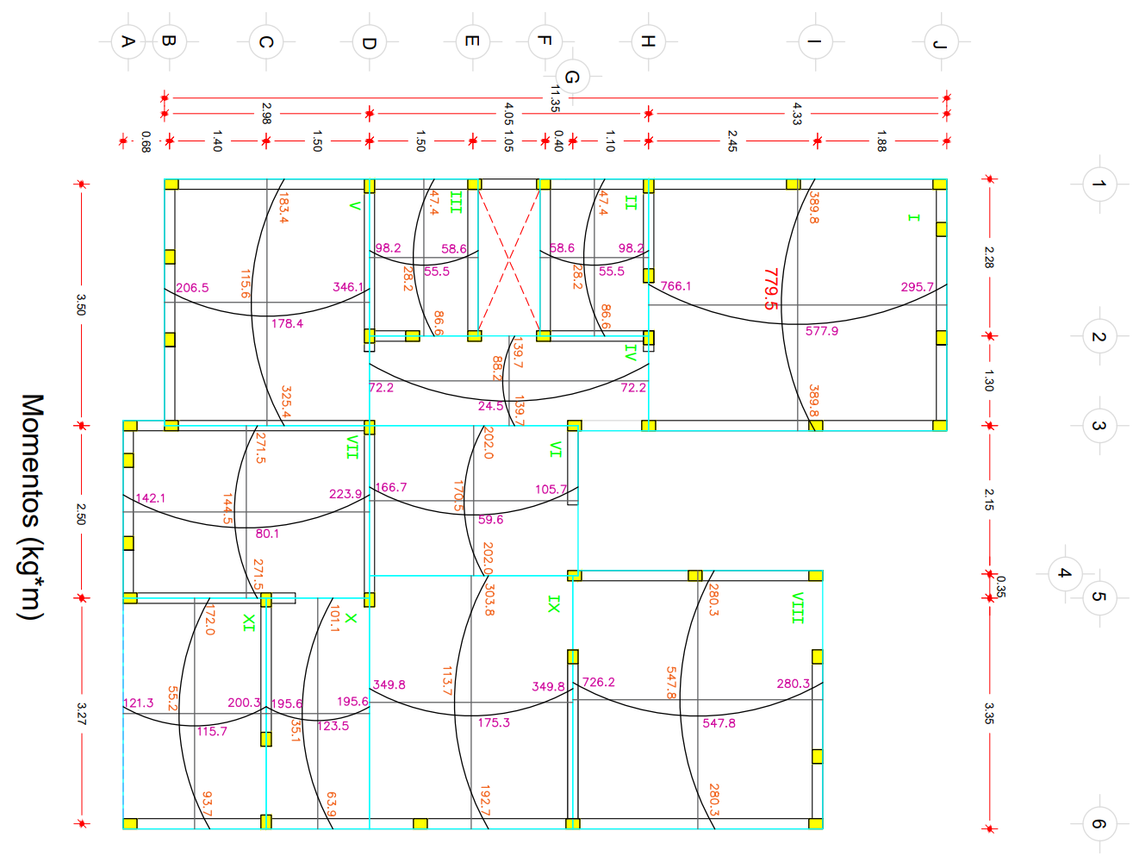
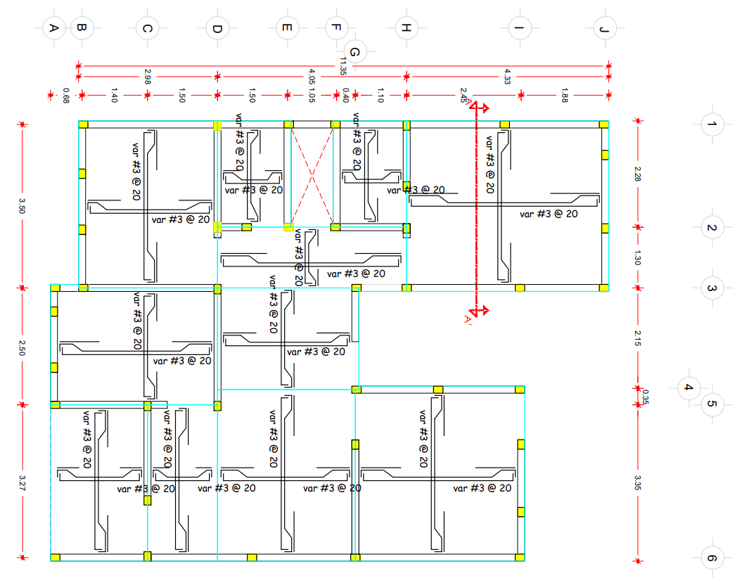
$$V_{CR}=0.5F_{R}bd\sqrt{f_{c}^{′}}$$
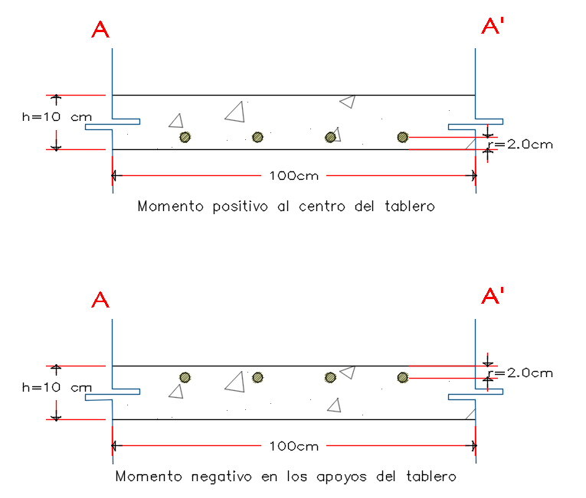
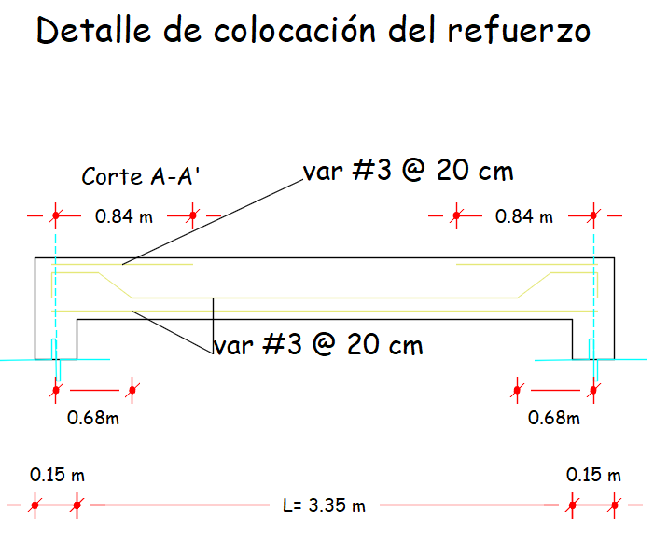
 | Donde:
$$V_{u}:Cortante actuante$$
$$V_{CR}:Cortante resistente$$
$F_{R}=$ 0.75

Datos:
d= | 8 | cm
FR= | 0.75
b= | 100 | cm
f'c= | 250 | kg/cm2

kg
Caso I Losa colada monolíticamente
 | vCR = | 4743

Losa de entrepiso
Tablero | a1 | a2 | a1/a2 | Carga W | F=W*a12/10000 | Vu (kg) | Vu < VCR
I | 3.50 | 4.18 | 0.85 | 785 | 0.96 | 275.46 | Se acepta peralte de losa
II | 1.35 | 2.05 | 0.65 | 785 | 0.14 | 250.50 | Se acepta peralte de losa
III | 1.35 | 2.05 | 0.65 | 785 | 0.14 | 250.50 | Se acepta peralte de losa
IV | 1.15 | 3.90 | 0.30 | 785 | 0.10 | 76.91 | Se acepta peralte de losa
V | 2.75 | 3.35 | 0.80 | 785 | 0.59 | 278.78 | Se acepta peralte de losa
VI | 2.03 | 2.80 | 0.70 | 785 | 0.32 | 265.63 | Se acepta peralte de losa
VII | 2.35 | 3.35 | 0.70 | 785 | 0.43 | 265.63 | Se acepta peralte de losa
VIII | 3.40 | 3.45 | 1.00 | 785 | 0.91 | 230.91 | Se acepta peralte de losa
IX | 2.80 | 3.45 | 0.80 | 785 | 0.62 | 278.78 | Se acepta peralte de losa
X | 1.35 | 3.12 | 0.45 | 785 | 0.14 | 158.12 | Se acepta peralte de losa
XI | 1.85 | 3.12 | 0.60 | 785 | 0.27 | 231.12 | Se acepta peralte de losa

$$Mu=1.4(F∗Coeficiente de momento flexionante)$$
 | Ánalizando el momento crítico

 |  | Coeficiente máximo= | 580

 | Mumáx= | 780.0 | kg*m

 | As= | 3.17 | cm2
$$S=\frac{b∗a_{s}}{A_{s}}=$$
 | Utilizando varillas del #3; as=0.71 cm2 |  |  |  |  | 22 | cm

 | S= | 20 | cm

10. Diseño por flexión.
Diagrama de flexión para una viga con acero en tensión
1.7129003993 | 0.40989948104
2.1974703859 | 0.52188006514
2.6820403726 | 0.63210638433
3.1666103593 | 0.74057843859
3.651180346 | 0.84729622794
4.1357503327 | 0.95225975237
4.6203203194 | 1.0554690119
5.1048903061 | 1.1569240065
5.5894602928 | 1.2566247361
6.0740302795 | 1.3545712009
6.5586002662 | 1.4507634007
7.0431702529 | 1.5452013357
7.5277402396 | 1.6378850057
8.0123102262 | 1.7288144108
8.4968802129 | 1.8179895509
8.9814501996 | 1.9054104262
9.4660201863 | 1.9910770365
9.950590173 | 2.0749893819
10.43516016 | 2.1571474624
10.919730146 | 2.237551278
11.404300133 | 2.3162008286
11.88887012 | 2.3930961144
12.373440106 | 2.4682371352
12.858010093 | 2.5416238911
13.34258008 | 2.6132563821
13.827150067 | 2.6831346081
14.311720053 | 2.7512585693
14.79629004 | 2.8176282655
15.280860027 | 2.8822436968
15.765430013 | 2.9451048632
16.25 | 3.0062117647
Datos |  |  | Cálculos constantes
Q= | 2
h= | 10 | cm | b1= | 0.85
b= | 100 | cm | f"c= | 212.5
r= | 2 | cm | rb = | 0.0253
f'c= | 250 | kg/cm2 | rmax = | 0.0228
fy = | 4200 | kg/cm2 | rmin = | 0.0026
 |  |  | Intervalo | 0.0007

# | r | q | As (cm2) | Mr (T m)
1 | 0.0026 | 0.0521 | 2.11 | 0.62
2 | 0.0033 | 0.0653 | 2.65 | 0.77
3 | 0.0040 | 0.0786 | 3.18 | 0.92
4 | 0.0046 | 0.0919 | 3.72 | 1.07
5 | 0.0053 | 0.1051 | 4.26 | 1.22
6 | 0.0060 | 0.1184 | 4.79 | 1.36
7 | 0.0067 | 0.1317 | 5.33 | 1.51
8 | 0.0073 | 0.1449 | 5.87 | 1.65
9 | 0.0080 | 0.1582 | 6.40 | 1.78
10 | 0.0087 | 0.1715 | 6.94 | 1.92
11 | 0.0093 | 0.1847 | 7.48 | 2.05
12 | 0.0100 | 0.1980 | 8.01 | 2.18
13 | 0.0107 | 0.2113 | 8.55 | 2.31
14 | 0.0114 | 0.2245 | 9.09 | 2.44
15 | 0.0120 | 0.2378 | 9.62 | 2.56
16 | 0.0127 | 0.2510 | 10.16 | 2.69
17 | 0.0134 | 0.2643 | 10.70 | 2.81
18 | 0.0140 | 0.2776 | 11.23 | 2.93
19 | 0.0147 | 0.2908 | 11.77 | 3.04
20 | 0.0154 | 0.3041 | 12.31 | 3.16
21 | 0.0161 | 0.3174 | 12.85 | 3.27
22 | 0.0167 | 0.3306 | 13.38 | 3.38
23 | 0.0174 | 0.3439 | 13.92 | 3.49
24 | 0.0181 | 0.3572 | 14.46 | 3.59
25 | 0.0187 | 0.3704 | 14.99 | 3.69
26 | 0.0194 | 0.3837 | 15.53 | 3.80
27 | 0.0201 | 0.3969 | 16.07 | 3.89
28 | 0.0208 | 0.4102 | 16.60 | 3.99
29 | 0.0214 | 0.4235 | 17.14 | 4.09
30 | 0.0221 | 0.4367 | 17.68 | 4.18
31 | 0.0228 | 0.4500 | 18.21 | 4.27

11. Diseño de cimentación.
C=
cm
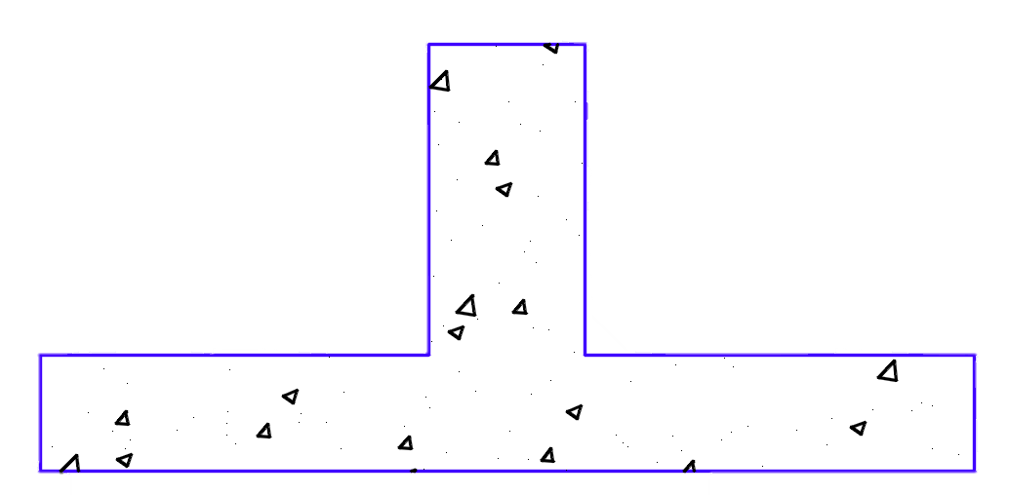
Diseño de contratrabe |  |  |  |  |  |  | Análisis de zapata corrida intermedia |  |  |  |  |  |  |  |  |  |  |  |  |  |  |  |  |  |  | Análisis de zapata corrida extrema
Datos: |  |  |  |  | 20 |  | Datos: | Muro 2X |  |  |  |  |  |  |  | Revisión por cortante de la sección |  |  |  |  |  |  |  |  |  | Datos: | Muro 8Y |  |  |  |  |  |  |  | Revisión por cortante de la sección
hc= | 55 | cm |  |  |  |  | w= | 5140 | kg/m |  |  |  | Æ | A |  |  |  |  |  |  |  |  |  |  |  | w= | 2630 | kg/m |  |  |  | Æ | A
$$V_{u}=\left(L−d\right)q_{u}=$$
$$V_{u}=\left(L−d\right)q_{u}=$$
C= | 20 | cm |  |  |  |  | C= | 20 | cm |  |  |  | #3 | 0.71 |  |  |  | 2506 | kg |  |  |  |  |  |  | C= | 20 | cm |  |  |  | #3 | 0.71 |  |  |  | 1890 | kg
$$V_{R}=0.5F_{R}\sqrt{f_{c}^{′}}bd=$$
$$V_{R}=0.5F_{R}\sqrt{f_{c}^{′}}bd=$$
h= | 15 | cm |  |  |  |  | f'c= | 200 | kg/cm2 |  |  |  | #4 | 1.27 |  |  |  |  |  |  | VR ≥ VU | Cumple |  |  |  | f'c= | 200 | kg/cm2 |  |  |  | #4 | 1.27 |  |  |  |  |  |  | VR ≥ VU | Cumple
$h_{c}$=
cm
f'c= | 200 | kg/cm2 |  | 55 |  |  | fy= | 4200 | kg/cm2 |  |  |  | #5 | 1.99 |  |  |  | 6072 | kg |  |  |  |  |  |  | fy= | 4200 | kg/cm2 |  |  |  | #5 | 1.99 |  |  |  | 6072 | kg
fy= | 4200 | kg/cm2 |  |  |  |  | qR= | 6500 | kg/m2 |  |  |  | #6 | 2.87 |  |  |  |  |  |  |  |  |  |  |  | qR= | 6500 | kg/m2 |  |  |  | #6 | 2.87
h=
cm
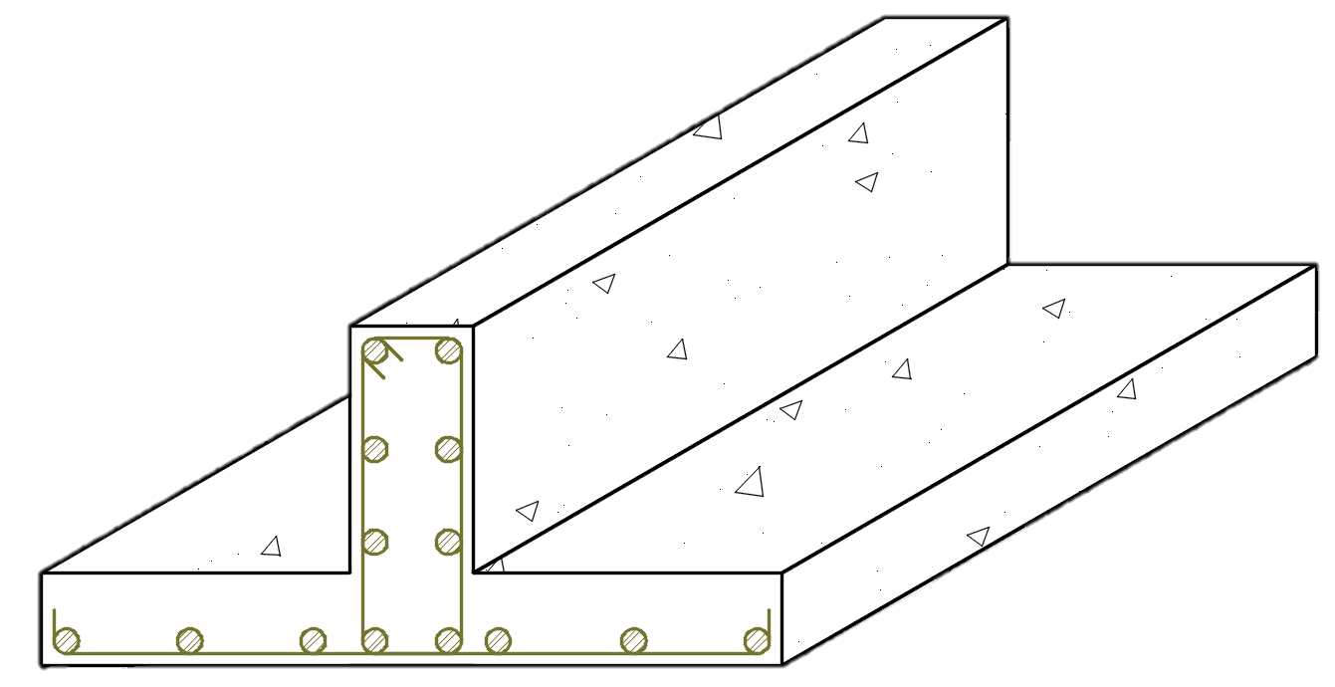
ρmin= | 0.0024 |  | 15 |  |  |  | h= | 15 | cm |  |  |  | #8 | 5.07 |  |  |  |  |  |  |  |  |  |  |  | h= | 15 | cm |  |  |  | #8 | 5.07
 |  |  |  |  |  |  | b= | 100 | cm |  |  |  |  |  |  | Dimensionamiento de zapata |  |  |  |  |  |  |  |  |  | b= | 100 | cm |  |  |  |  |  |  | Dimensionamiento de zapata
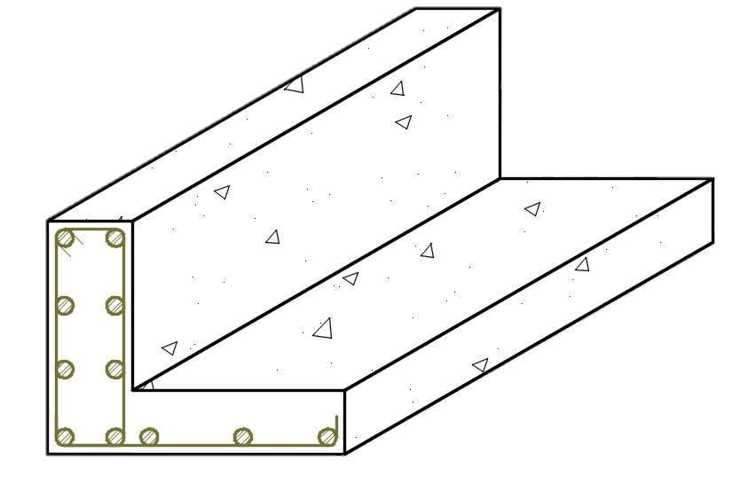
 | Área de acero en contratrabe |  |  |  |  |  | j= | 0.89 |  |  |  |  |  |  |  |  |  |  | C= | 20 | cm |  |  |  |  | j= | 0.89 |  |  |  |  |  |  |  |  |  |  |  |  |  | L= | 0.40 | m
b$=100 cm$
$A_{s}=ρ_{min}h_{c}C$=
$$w_{1}=1.1W=$$
$$w_{1}=1.1W=$$
$$B_{1}=\frac{1.4w_{1}}{q_{R}}=$$
$$B_{1}=\frac{1.4w_{1}}{q_{R}}=$$
b$=100 cm$
 |  |  | 2.59 | cm2 |  |  | La carga sobre terreno equivale a: |  |  |  | 5654 | kg/m |  |  |  |  |  |  |  |  |  |  |  |  |  | La carga sobre terreno equivale a: |  |  |  | 2893 | kg/m
 |  |  |  |  |  |  |  |  |  |  |  |  |  |  |  |  |  |  |  |  |  |  |  |  |  |  |  |  |  |  |  |  |  |  |  | C= | 20 | cm
 | Var. | #4 | 1.27 | cm2 |  |  | Ancho nominal de zapata: |  |  |  | 1.20 | m |  |  |  |  | L= | 0.50 | m |  |  |  |  |  |  | Ancho nominal de zapata: |  |  |  | 0.60 | m
 | No de var. En cada lecho |  | 2
$$q_{u}=\frac{1.4w_{1}}{B_{1}}=$$
$$q_{u}=\frac{1.4w_{1}}{B_{1}}=$$
$$x_{1}=$$
 |  |  |  |  |  |  | Esfuerzos efectivos de contacto: |  |  |  | 6596 | kg/m2 |  |  |  |  |  |  |  |  |  |  |  |  |  | Esfuerzos efectivos de contacto: |  |  |  | 6750 | kg/m2
 | Acero por temperatura requerida
 |  |  | 20 | cm |  |  | con plantilla | 3 | cm |  |  |  |  |  | d= | 12 | cm |  |  |  |  |  | h= | 15 | cm | con plantilla | 3 | cm
 |  |  |  |  |  |  | sin plantilla | 5 | cm | d= | h - r = | 12 | cm |  |  |  |  |  |  |  |  |  |  |  |  | sin plantilla | 5 | cm | d= | h - r = | 12 | cm
$$A_{s}=\frac{660x_{1}}{(f_{y}\left(100+x_{1}\right))}h_{c}=$$
$$A_{smin}=0.7\frac{\sqrt{f_{c}^{′}}}{f_{y}}bd=$$
$$A_{smin}=0.7\frac{\sqrt{f_{c}^{′}}}{f_{y}}bd=$$
 |  |  | 1.44 | cm2 |  |  | Armado transversal |  |  |  |  |  |  |  |  |  |  |  | B1= | 1.20 | m |  |  |  |  | Armado transversal |  |  |  |  |  |  |  | d= | 12 | cm |  |  |  |  | h= | 15 | cm
 |  |  |  |  |  |  |  |  |  |  | Área de acero mínimo |  |  |  |  |  |  |  |  |  |  |  |  |  |  |  |  |  |  | Área de acero mínimo
 |  |  |  |  |  |  | L= | 0.5(B1-C)= | 0.50 | m |  |  |  |  |  |  |  |  |  |  |  |  |  |  |  | L= | B1-C= | 0.40 | m
$$M=\frac{q_{u}L^{2}}{2}=$$
$$M=\frac{q_{u}L^{2}}{2}=$$
 | Var. | #3 | 0.71 | cm2 |  |  |  |  |  |  |  |  | 2.83 | cm2 |  | Armado de zapata |  |  |  |  |  |  |  |  |  |  |  |  |  |  |  | 2.83 | cm2 |  |  |  | B1= | 0.60 | m
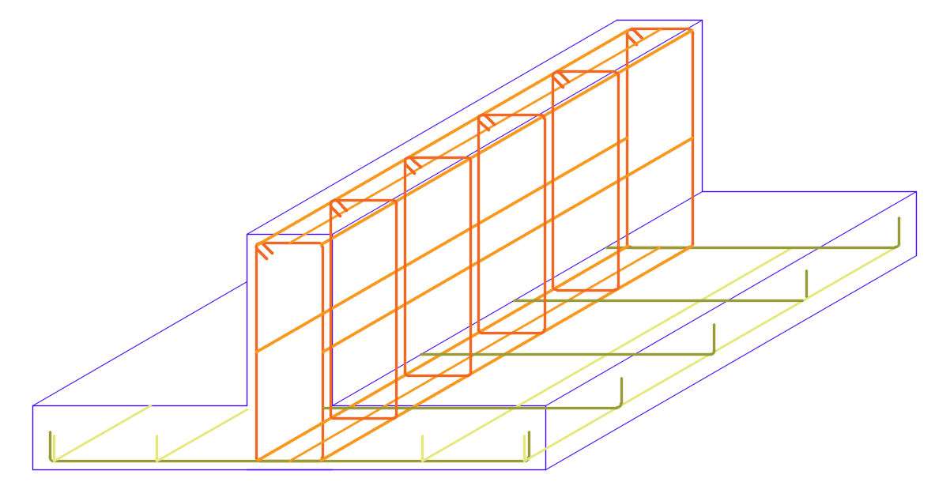
 |  | No de var. | 2 |  |  |  |  |  | 825 | kg-m |  |  |  |  |  |  |  |  |  |  |  |  |  |  |  |  |  | 540 | kg-m
 |  |  |  |  |  |  |  |  |  |  | Área de acero necesario: |  |  |  |  |  |  |  |  |  |  |  |  |  |  |  |  |  |  | Área de acero necesario: |  |  |  |  | Armado de zapata
$$A_{s}=\frac{M_{u}}{F_{R}f_{y}jd}=$$
$$A_{s}=\frac{M_{u}}{F_{R}f_{y}jd}=$$
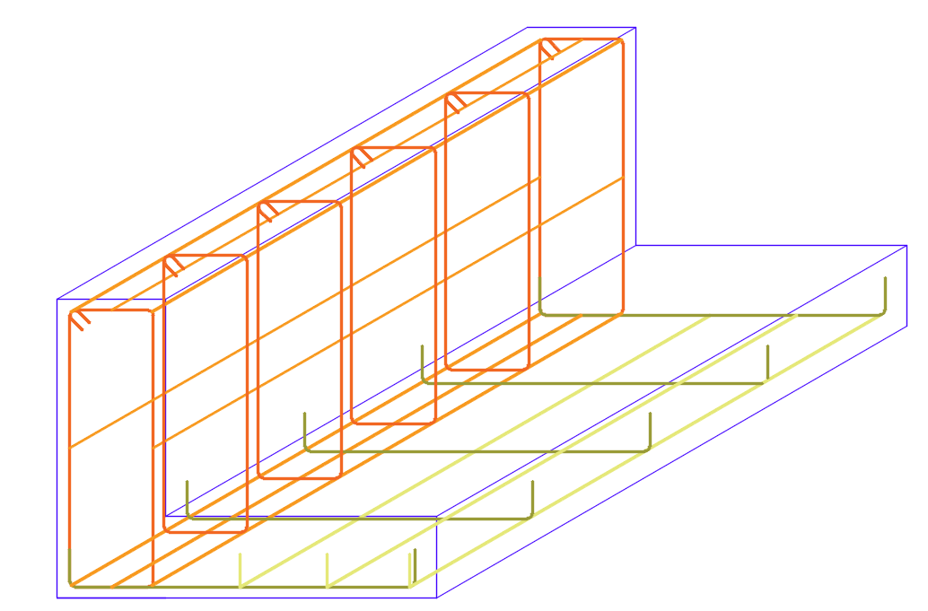
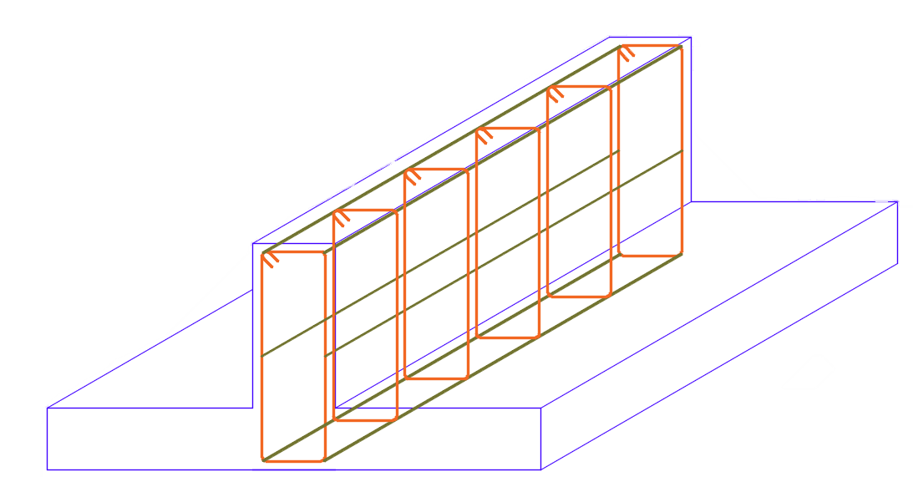
Armado de contratabe para zapata intermedia y extrema |  |  |  |  |  |  |  |  |  |  |  |  | 2.04 | cm2/m |  |  |  |  |  |  |  |  |  |  |  |  |  |  |  |  |  | 1.34 | cm2/m
 |  |  |  |  | E #2 @ 20 cm
 | 2 | Var. | #4 |  |  |  |  | Se ocupará un área de acero As= |  |  | 2.83 | cm2 |  |  |  |  |  |  |  |  |  |  |  |  |  |  | Se ocupará un área de acero As= |  |  | 2.83 | cm2
$$S_{1}=\left(\frac{a_{s}}{A_{s}}\right)b=$$
$$s=\left(\frac{a_{s}}{A_{s}}\right)b=$$
 |  |  |  |  |  |  | Separación de varilla: |  |  |  |  |  |  |  |  |  |  |  |  |  |  |  |  |  |  | Separación de varilla:
 |  |  |  |  |  |  |  | Var. | #3 | 0.71 |  |  | 25 | cm |  |  |  |  |  |  |  |  |  |  |  |  | Var. | #3 | 0.71 |  |  | 25 | cm

 |  |  |  |  |  |  |  | La separación de la varilla transversal será @ |  |  |  | 25 | cm |  |  |  |  |  |  |  |  |  |  |  |  |  | La separación de la varilla transversal será @ |  |  |  | 25 | cm

$$A_{smin}=0.7\frac{\sqrt{f_{c}^{′}}}{f_{y}}B_{1}d=$$
$$A_{smin}=0.7\frac{\sqrt{f_{c}^{′}}}{f_{y}}B_{1}d=$$
$$@$$
 |  |  |  |  |  |  | Armado longitudinal |  |  |  |  |  |  |  |  |  |  |  |  |  |  |  |  |  |  | Armado longitudinal
 |  |  |  |  |  |  |  |  |  |  |  |  | 3.39 | cm2 |  |  |  |  |  |  | Var. | #3 |  |  |  |  |  |  |  |  |  | 1.70 | cm2
 |  |  |  |  |  |  |  |  |  |  |  |  |  |  | 4 | Var. | #3 |  |  |  | 25 | cm
 |  |  |  |  |  |  |  | Se ocupará un área de acero As= |  |  | 3.39 | cm2 |  |  |  |  |  |  |  |  |  |  |  |  |  |  | Se ocupará un área de acero As= |  |  | 1.70 | cm2 |  |  |  |  |  |  |  |  |  | Var. | #3
$$S=\left(\frac{a_{s}}{A_{s}}\right)B_{1}=$$
$$s=\left(\frac{a_{s}}{A_{s}}\right)B_{1}=$$
$$@$$
 |  |  |  |  |  |  | Separación de varilla: |  |  |  |  |  |  |  |  |  |  |  |  |  |  |  |  |  |  | Separación de varilla: |  |  |  |  |  |  |  |  | 2 | Var. | #3 |  |  |  | 25 | cm
 |  |  |  |  |  |  |  | Var. | #3 | 0.71 |  |  | 25 | cm |  |  |  |  |  |  |  |  |  |  |  |  | Var. | #3 | 0.71 |  |  | 25 | cm
2 | Var. | #3 |  | 2 | Var. | #4
 | Armado por temperatura |  |  |  |  |  |  | La separación de la varilla longitudinal será @ |  |  |  | 25 | cm |  |  |  |  |  |  |  |  |  |  |  |  |  | La separación de la varilla longitudinal será @ |  |  |  | 25 | cm

12. Diseño de trabe a flexión.
$$w_{1}=\frac{Wa_{1}}{4}=$$
Diseño de trabe |  |  |  | Tablero XI
Datos: |  |  |  | Si la trabe está en claro corto:
f'c= | 200.00 | kg/m2 |  |  |  |  |  |  |  |  | W= | 363 | kg/m
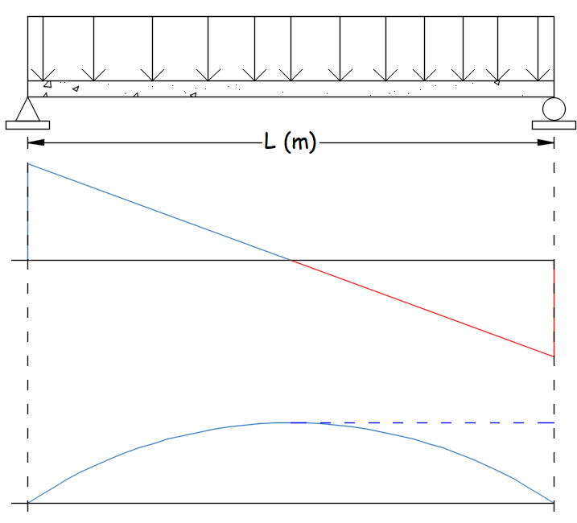
fy= | 4200.00 | kg/m2 |  |  |  | 259 | kg/m
a1= | 1.85 | m
a2= | 3.12 | m |  | Sí la trabe está en claro largo:
$$w_{2}=\frac{Wa_{1}}{4}\left(2−m\right)=$$
m= | 0.60
W= | 561.00 | kg/m2 |  |  |  | 363 | kg/m |  | 593.51
L= | 3.27 | m
FR= | 0.90 |  |  |  | Mu= | 679.27 | kg-m
 |  |  |  |  |  |  |  |  | V (kg)
 | Cuantia de diseño:
 |  | рmáx= | 0.0182 | рmín= | 0.0023
 | Propuesto: | р= | 0.0038 |  |  |  |  |  |  |  |  |  |  | -593.51
 | Ancho propuesto: | b= | 15 | cm
 |  |  |  |  |  |  |  |  |  |  |  |  |  | 485.19
Dimensionamiento:
$$f_{c}^{′}=0.8f_{c}^{′}=$$
 |  | 160 | kg/m2 |  |  |  |  |  | M (kg-m)
$$f_{c}^{′′}=0.85f_{c}^{′}=$$
 |  | 136 | kg/m2
$$q=ρ\frac{f_{y}}{f_{c}^{′′}}=$$
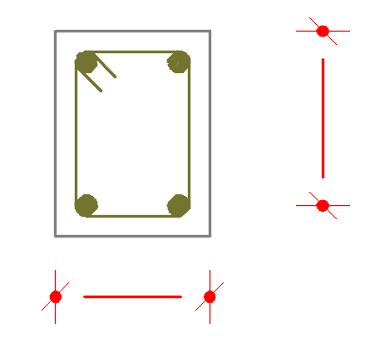
 |  | 0.117

$$M_{u}=F_{R}f_{c}^{′}bd^{2}q(1−0.5q)$$
Igualando MR=Mu |  |  |  |  |  |  |  |  |  |  |  | d= | 20 | cm

Despejando para tener un peralte d optimo:
$$d=\sqrt{\frac{M_{u}}{F_{R}f_{c}^{′′}bq(1−0.5q)}=}$$
 |  |  | 18 | cm | ≈ | 20 | cm
 |  |  |  |  |  |  |  |  |  | b= | 15 | cm
Área de acero para la sección:
 |  |  |  |  |  |  |  |  |  |  | 2 var. #4 por armado
$$A_{S}=ρbd=$$
$A_{Smin}=$
 |  | 1.14 | cm2 |  |  | 2.54 | cm2

Se ocupará un área de acero As= |  |  | 2.54 | cm2
 |  |  |  |  |  | Æ | A
 | Var. | #4 | 1.27 | cm2 |  | #3 | 0.71
 |  |  |  |  |  | #4 | 1.27
La sección requiere de |  | 2 | var. | en lecho inferior |  | #5 | 1.99
 |  |  |  |  |  | #6 | 2.87
Separacón de estribos: |  |  |  |  |  | #8 | 5.07

s ≤ | 20.00 | cm |  | ჻ s = | 20 | cm |  | 2 | var. | #4
 | 1.5 t = | 22.50 | cm |  |  |  |  |  |  |  |  |  | E #2 @ | 20 | cm

Colocar estribos con la barra #2 @ |  |  | 20 | cm

